Procedimiento
Decreto Unico Reglamentario 2420 de 2015

"Por medio del cual se expide el Decreto Único Reglamentario de las Normas de Contabilidad, de Información Financiera y de Aseguramiento de la Información y se dictan otras disposiciones"

Ultima fecha de actualizacion 09 de diciembre de 2021

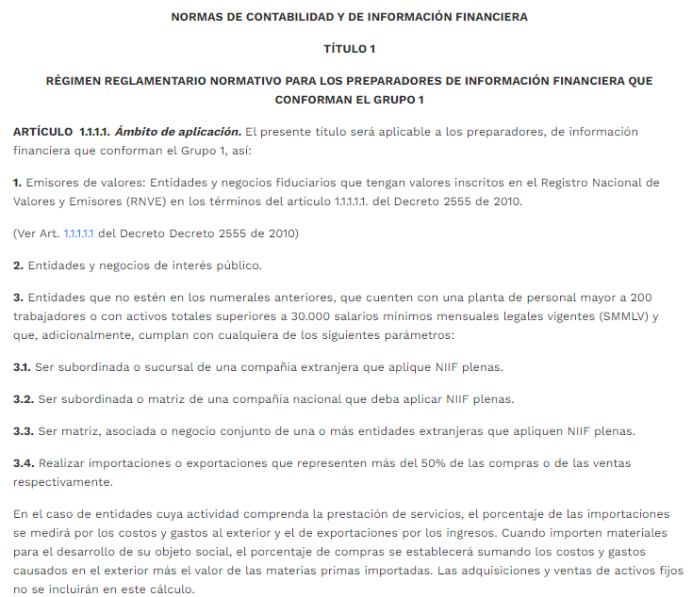

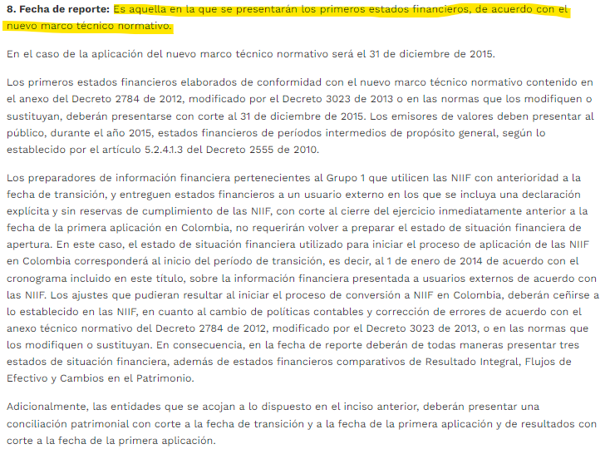

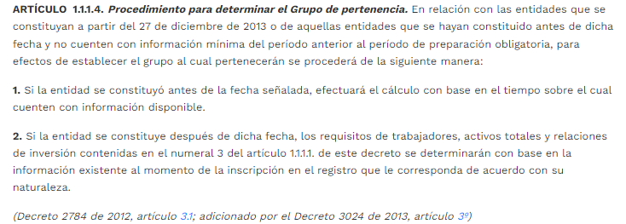

Concepto 410 de 2017

Concepto 606 de 2021

